การตั้งจุดตรวจ
ข้อมูลผลการดำเนินงานในเชิงสถิติ การตั้งจุดตรวจ จุดสกัด ประจำปีงบประมาณ พ.ศ. 2567 สถานีตำรวจภูธรไร่สะท้อน ข้อมูล ณ วันที่ 31 มีนาคม 67

เดือน/ปี | จำนวนตั้งจุด | จำนวนการเรียกตรวจ | พบกระทำความผิด | จำนวนออกใบสั่ง | ไม่พบการกระทำผิด | ว่ากล่าว ตักเตือน
 |  | (ราย) | (ราย) | เปรียบเทียบปรับ (ราย) | (ราย) | (ราย)
243527 | 31 | 246 | 2 | 2 | 244 | 72
Nov-66 | 30 | 252 | 2 | 2 | 250 | 68
Dec-66 | 31 | 230 | 2 | 2 | 228 | 193
Jan-67 | 31 | 124 | 2 | 2 | 122 | 157
Feb-67 | 29 | 257 | 1 | 1 | 256 | 120
มี.ค 67 | 31 | 200 | 2 | 2 | 198 | 143
รวม | 183 | 1309 | 11 | 11 | 1298 | 753
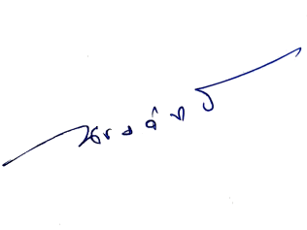
ตรวจแล้วถูกต้อง |  |  |  | - ทราบ

ร.ต.อ. |  |  |  | พ.ต.ท.
(วิมล นิลห้อย) |  |  |  | (ณรงค์ฤทธิ์ แก้วนวล)
รอง สว.(ป.)สภ.ไร่สะท้อน |  |  |  | สวญ.สภ.ไร่สะท้อน

